Metadata
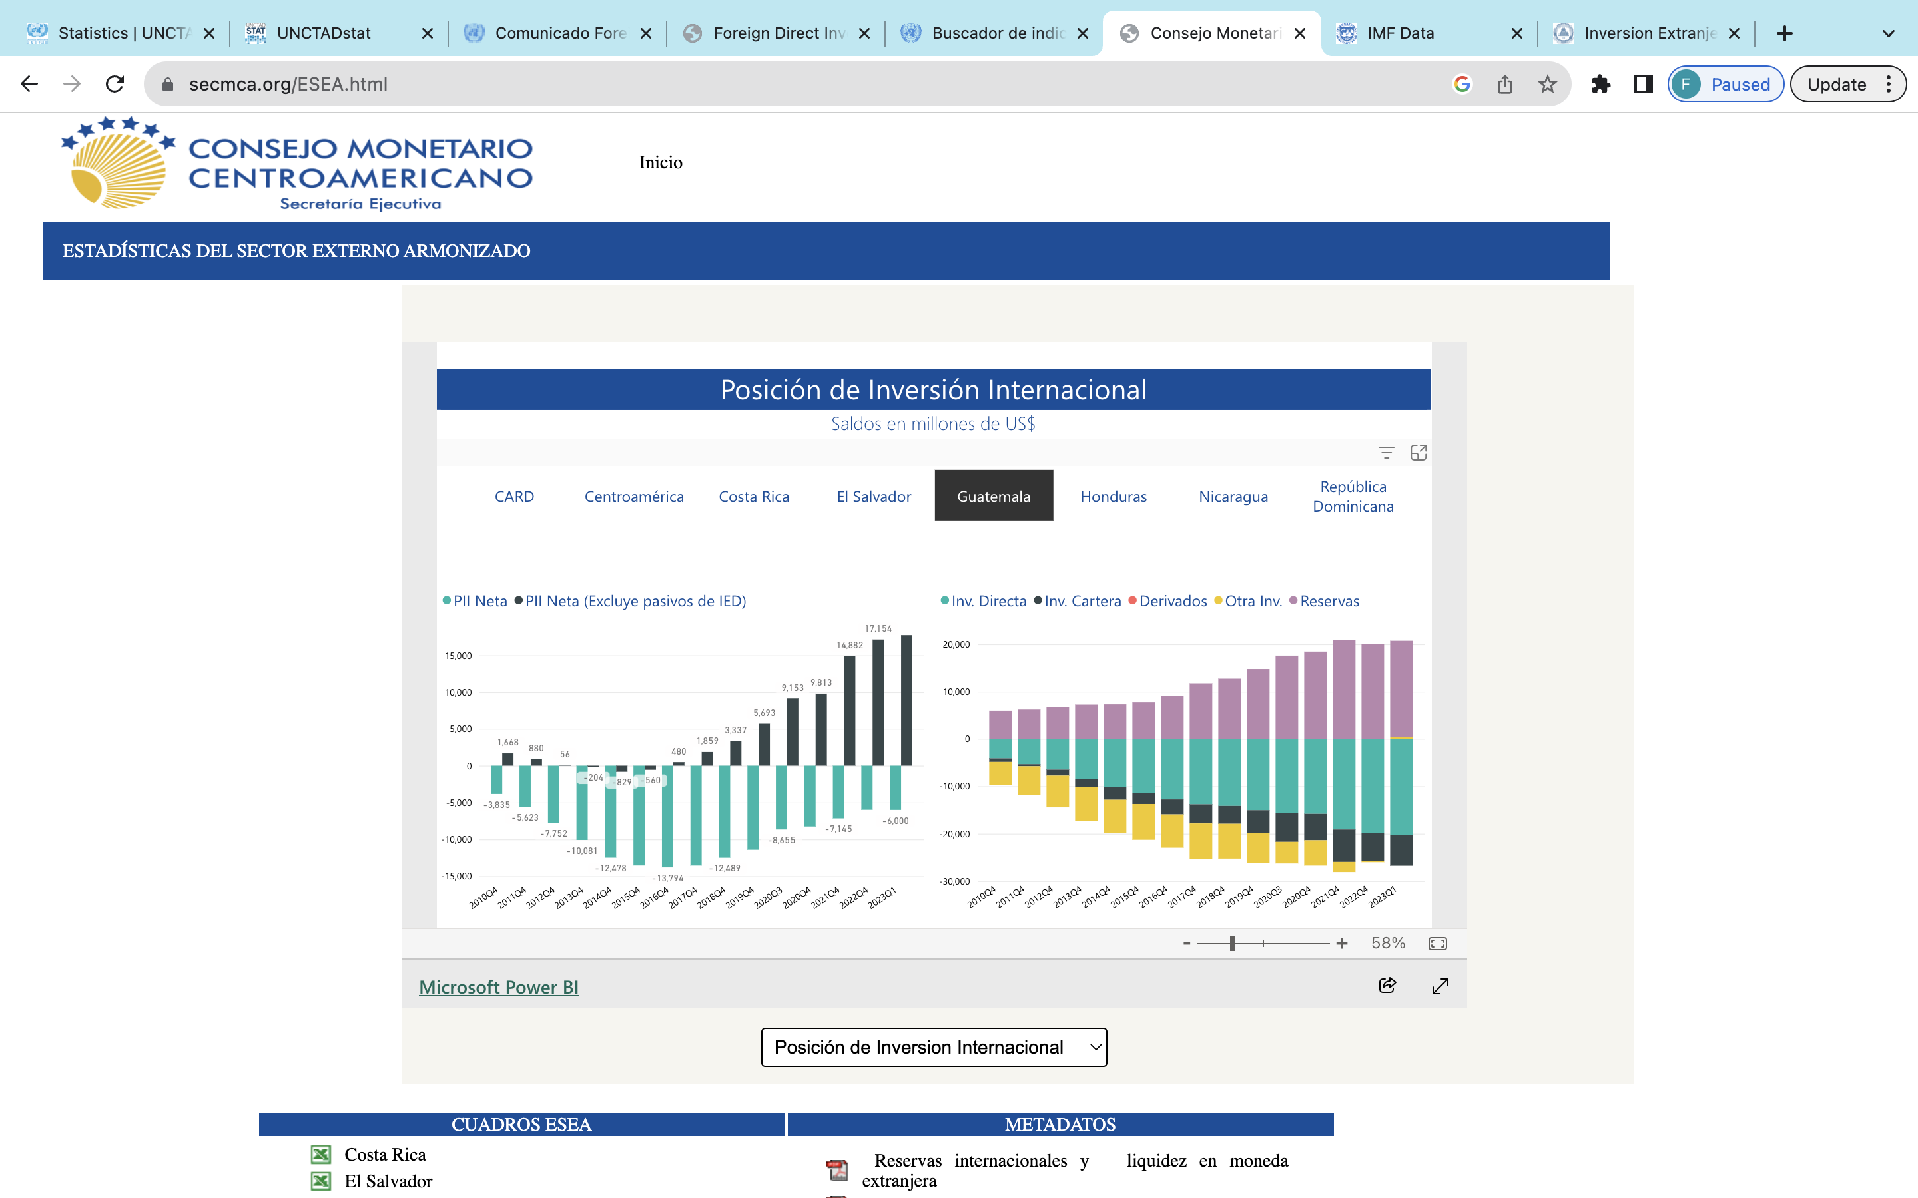
Descripción | Año | Unidad | Periodicidad | Fuente | Link
Inversión Directa en la Economía Declarante según Actividad Economica | 2010-2022 | Millones de US$ | Anual | SECMCA | https://www.secmca.org/ESEA.html

